Sheet1
Scene No. | 0
Quest Title | 小发明
Quest Log | 找电池
Map No. | 30
 | 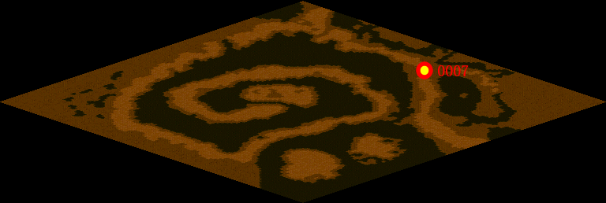
NPC No. | 7
Condition | lv>0
Dialog | 我最近正在做一个简单电动机的装置，磁铁我已经有了，但是我还需要一节能量电池你能帮我找兰要来么？你帮我要来后我就给你看一些奇妙的东西。
Select | 1：接受，2：不接受
Result | 1 : Scene 0001, 2 : 关闭对话框

ScriptFile | Qlog-0140-000.scr
 | Q0007-0140-000.scr

